상품제안서
옵타움 피부개선 저자극 스킨 부스터 PDRN 크림(핸드크림증정) | 상품코드: S43983

 |  |  |  |  |  |  | 02-713-8555 | www.synergygift.co.kr
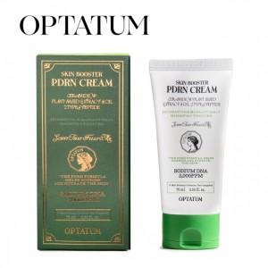 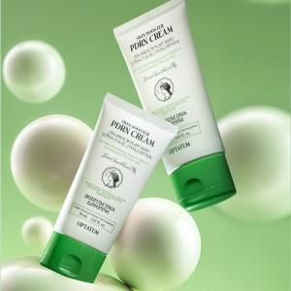 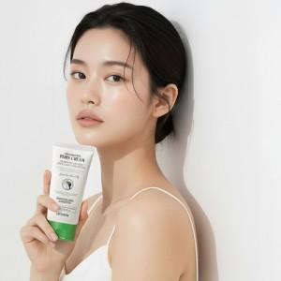

【상세/제작정보】 | <span style="font-size: 14pt;">[1+1사은품행사] 옵타움 피부개선 저자극 스킨 부스터 PDRN 크림 (핸드크림증정)</span>

【인쇄/포장옵션】 | 스티커 / 포장지포장

【공급단가】 | 수량 | 30~ | 50~ | 100~ | 500~ | 1,000~
*VAT별도 | 단가 | 19,700원 | 19,100원 | 18,400원 | 17,400원 | 17,100원

【상품 URL】 | https://www.synergygift.co.kr:443/src/goods_detail.php?gdno=43983

